EXCEL자가진단표
EXCEL 프로그램 자가진단표

구분 | 자가진단항목 | 체크(0)
초급1 | 셀에 데이터를 입력하고 수정할 수 있다.
초급2 | 자동 채우기 기능을 사용하여 연속적인 데이터를 입력할 수 있다. |  |  | 초급 | 중급
초급3 | 셀에 다양한 데이터 형식(숫자, 날짜, 통화 등)을 적용할 수 있다. |  | 가이드라인 | 20개 | 10개
초급4 | 셀 서식을 활용하여 글꼴, 테두리, 색상 등을 설정할 수 있다. |  | 나의 점수 | 0 | 0
초급5 | 조건부 서식을 사용하여 특정 데이터를 강조할 수 있다.
초급6 | 셀을 병합하거나 분할할 수 있다. |  | < 초급, 중급 과정 수강 안내>
초급7 | 찾기 및 바꾸기 기능을 사용하여 특정 데이터를 찾거나 바꿀 수 있다. |  | 초급에서 20개 미만 체크시 초급과정 수강 추천
초급8 | 열 너비나 행 높이를 조절하여 셀의 크기를 변경할 수 있다.
초급9 | 워크시트의 이름을 변경하고, 시트를 추가하거나 삭제할 수 있다. |  | 초급에서 20개 이상 체크시 초급에서 부족한 부분 추가 학습 또는 중급과정 수강 가능
초급10 | 시트를 복사하고 이동할 수 있다.
초급11 | 간단한 수식을 작성하고 계산할 수 있다. |  | 중급에서 10개 미만 체크시 초급에서 부족한 부분 추가 학습 또는 중급과정 수강 가능
초급12 | SUM, AVERAGE 함수를 사용하여 합계와 평균을 구할 수 있다.
초급13 | 상대 참조, 절대 참조, 혼합 참조를 이해할 수 있다. |  | 초급에서 20개이상, 중급에서 10개 이상 시 필요한 부분을 자유롭게 수강
초급14 | 값만 붙여넣기 옵션을 사용하여 셀의 결과값을 다른 위치에 복사할 수 있다.
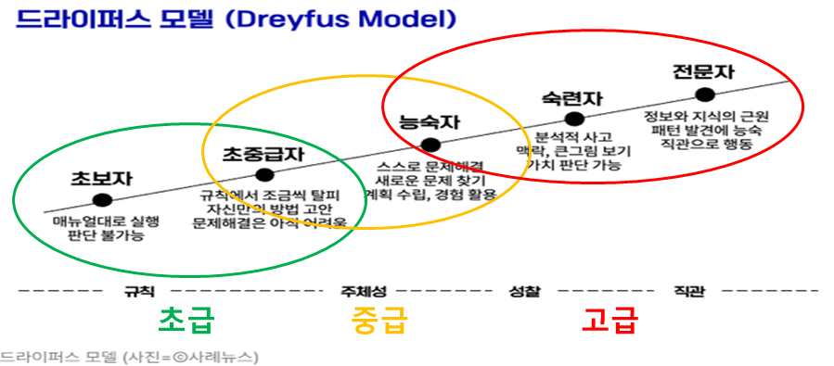
초급15 | 데이터를 오름차순 또는 내림차순으로 정렬할 수 있다.
초급16 | 중복 데이터를 식별하고 제거할 수 있다.
초급17 | 필요한 데이터만 필터링하여 표시할 수 있다.
초급18 | 막대 그래프나 원형 그래프 같은 차트를 만들 수 있다.
초급19 | 기본적인 피벗 테이블을 만들 수 있다.
초급20 | 페이지 설정을 통해 용지 방향, 여백 등을 설정할 수 있다.
초급21 | 텍스트로 입력된 숫자나 날짜 데이터를 올바른 형식으로 변환할 수 있다.
초급22 | 데이터 유효성 검사를 활용하여 입력 데이터를 제한할 수 있다.
초급23 | 사용자 지정 표시 형식을 사용하여 데이터를 원하는 형태로 표시할 수 있다.
초급24 | 화면에 표시된 셀만 선택해 복사하고, 원하는 위치에 붙여넣을 수 있다.
초급25 | 서식 복사 기능을 사용하여 특정 셀의 서식을 다른 셀에 적용할 수 있다.
초급26 | 이름 정의를 사용하여 수식에서 범위나 상수에 이름을 지정할 수 있다.
초급27 | IF 함수로 조건에 따른 다른 값을 반환할 수 있다.
초급28 | VLOOKUP 함수로 다른 시트의 데이터를 참조할 수 있다.
초급29 | 조건부 서식을 활용하여 수식을 작성하여 셀을 서식 지정할 수 있다.
초급30 | 엑셀의 기능을 활용하여 이름, 주민등록번호, 등 개인 정보를 부분적으로 숨길 수 있다.
중급1 | 고급 필터로 복잡한 조건에 따라 데이터를 필터링할 수 있다.
중급2 | 데이터 통합 기능을 사용하여 여러 시트나 범위의 데이터를 하나로 합칠 수 있다.
중급3 | 피벗 테이블을 사용하여 데이터를 요약 분석할 수 있다.
중급4 | 엑셀의 다양한 차트를 만들고, 차트 서식을 수정할 수 있다.
중급5 | 매크로 기능을 사용할 수 있다.
중급6 | 다른 시트 간의 중복되는 데이터를 비교하고 식별할 수 있다.
중급7 | 스파크라인을 사용하여 데이터의 추세를 시각적으로 확인하고 해석할 수 있다.
중급8 | INDEX 및 MATCH 함수로 복잡한 데이터 조회 및 매칭을 할 수 있다.
중급9 | OFFSET 및 INDIRECT 함수로 셀 범위를 동적으로 참조할 수 있다.
중급10 | 피벗 테이블과 슬라이서, 시간 막대를 활용해 대화형 보고서를 만들 수 있다.
중급11 | 데이터 모델을 생성하고 다차원 데이터 분석을 할 수 있다.
중급12 | Power Query를 통해 데이터를 가져오고 변환 및 정제를 할 수 있다.
중급13 | 기술통계, 통계함수, 빈도분석등의 통계 분석을 할 수 있다.
중급14 | 교차분석, 분산분석, 회귀 분석, 상관 분석 등의 통계 분석을 할 수 있다.
중급15 | VBA를 사용하여 사용자 정의 함수나 프로시저를 작성할 수 있다.

